问题
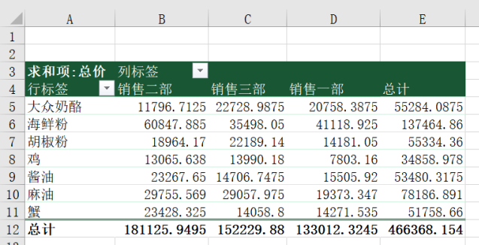
 |  | 课后小练习

任务：
 | 使用“练习表”中数据创建数据透视表，根据销售部门和产品类别统计总计金额，结果保留两位小数。
 | 使用样式模板美化结果表（透视表样式中等深浅 2），完成效果见下图。

